Трикотаж
 |  |  |  | info@likadress.ru | К оплате: | 0.00 руб
 |  | Прайс-каталог | 8-800-250-95-37

 |  | производителя трикотажа LikaDress.ru |  | ул. Наговицыной-Икрянистовой, д. 6
 |  | 01.03.2024 13:50 |  | г. Иваново, Россия, 153002
Фотография | Артикул | Название | Ссылка на сайт | Размер | От 1 шт | Цена со скидкой от 1 шт | от 3000р | Цена со скидкой от 3000р | от 25000р | Цена со скидкой от 25000р | от 45000р | Цена со скидкой от 45000р | Заказ, шт | Сумма
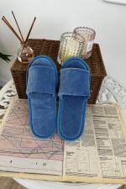 | 9805 | Тапки женские открытые И Арт. 9805 | https://likadress.ru/catalog/obuv/~tapki_zhenskie_otkrytye_i | 36-37 | 323.00 руб | Без скидки | 211.00 руб | Без скидки | 201.00 руб | Без скидки | 190.00 руб | Без скидки | 0 | 0.00 руб
 |  |  |  | 38-39 | 323.00 руб | Без скидки | 211.00 руб | Без скидки | 201.00 руб | Без скидки | 190.00 руб | Без скидки | 0 | 0.00 руб
 |  |  |  | 40-41 | 323.00 руб | Без скидки | 211.00 руб | Без скидки | 201.00 руб | Без скидки | 190.00 руб | Без скидки | 0 | 0.00 руб

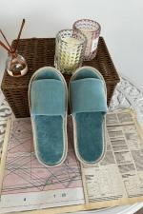 | 9804 | Тапки женские открытые Х Арт. 9804 | https://likadress.ru/catalog/obuv/~tapki_zhenskie_otkrytye_x | 36-37 | 323.00 руб | Без скидки | 211.00 руб | Без скидки | 201.00 руб | Без скидки | 190.00 руб | Без скидки | 0 | 0.00 руб
 |  |  |  | 38-39 | 323.00 руб | Без скидки | 211.00 руб | Без скидки | 201.00 руб | Без скидки | 190.00 руб | Без скидки | 0 | 0.00 руб
 |  |  |  | 40-41 | 323.00 руб | Без скидки | 211.00 руб | Без скидки | 201.00 руб | Без скидки | 190.00 руб | Без скидки | 0 | 0.00 руб

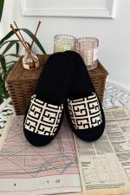 | 9800 | Тапки женские открытые П Арт. 9800 | https://likadress.ru/catalog/obuv/~tapki_zhenskie_otkrytye_p | 36-37 | 323.00 руб | Без скидки | 211.00 руб | Без скидки | 201.00 руб | Без скидки | 190.00 руб | Без скидки | 0 | 0.00 руб
 |  |  |  | 38-39 | 323.00 руб | Без скидки | 211.00 руб | Без скидки | 201.00 руб | Без скидки | 190.00 руб | Без скидки | 0 | 0.00 руб
 |  |  |  | 40-41 | 323.00 руб | Без скидки | 211.00 руб | Без скидки | 201.00 руб | Без скидки | 190.00 руб | Без скидки | 0 | 0.00 руб

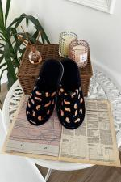 | 9772 | Тапки Женские Ч Арт. 9772 | https://likadress.ru/catalog/obuv/~tapki_zhenskie_ch | 38-39 | 383.00 руб | Без скидки | 250.00 руб | Без скидки | 238.00 руб | Без скидки | 225.00 руб | Без скидки | 0 | 0.00 руб
 |  |  |  | 40-41 | 383.00 руб | Без скидки | 250.00 руб | Без скидки | 238.00 руб | Без скидки | 225.00 руб | Без скидки | 0 | 0.00 руб

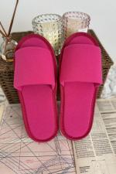 | 9631 | Тапки женские открытые М Арт. 9631 | https://likadress.ru/catalog/obuv/~tapki_zhenskie_otkrytye_m | 38-39 | 323.00 руб | Без скидки | 211.00 руб | Без скидки | 201.00 руб | Без скидки | 190.00 руб | Без скидки | 0 | 0.00 руб
 |  |  |  | 40-41 | 323.00 руб | Без скидки | 211.00 руб | Без скидки | 201.00 руб | Без скидки | 190.00 руб | Без скидки | 0 | 0.00 руб

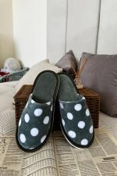 | 9523 | Тапки Женские Х Арт. 9523 | https://likadress.ru/catalog/obuv/~tapki_zhenskie_x | 36-37 | 383.00 руб | Без скидки | 250.00 руб | Без скидки | 238.00 руб | Без скидки | 225.00 руб | Без скидки | 0 | 0.00 руб
 |  |  |  | 38-39 | 383.00 руб | Без скидки | 250.00 руб | Без скидки | 238.00 руб | Без скидки | 225.00 руб | Без скидки | 0 | 0.00 руб
 |  |  |  | 40-41 | 383.00 руб | Без скидки | 250.00 руб | Без скидки | 238.00 руб | Без скидки | 225.00 руб | Без скидки | 0 | 0.00 руб

 | 9513 | Тапки женские Стеша Арт. 9513 | https://likadress.ru/catalog/obuv/~tapki_zhenskie_stesha | 36-37 | 398.00 руб | 279.00 руб | 260.00 руб | 182.00 руб | 247.00 руб | 173.00 руб | 234.00 руб | 164.00 руб | 0 | 0.00 руб
 |  |  |  | 38-39 | 398.00 руб | 279.00 руб | 260.00 руб | 182.00 руб | 247.00 руб | 173.00 руб | 234.00 руб | 164.00 руб | 0 | 0.00 руб

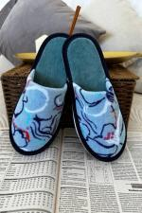 | 9447 | Тапки женские Леонсия С Арт. 9447 | https://likadress.ru/catalog/obuv/~tapki_zhenskie_leonsiya_s | 36-37 | 398.00 руб | Без скидки | 260.00 руб | Без скидки | 247.00 руб | Без скидки | 234.00 руб | Без скидки | 0 | 0.00 руб
 |  |  |  | 38-39 | 398.00 руб | Без скидки | 260.00 руб | Без скидки | 247.00 руб | Без скидки | 234.00 руб | Без скидки | 0 | 0.00 руб

 | 9137 | Тапки женские Велсофт А Арт. 9137 | https://likadress.ru/catalog/obuv/~tapki_zhenskie_velsoft_a_ | 36-37 | 444.00 руб | Без скидки | 290.00 руб | Без скидки | 276.00 руб | Без скидки | 261.00 руб | Без скидки | 0 | 0.00 руб
 |  |  |  | 38-39 | 444.00 руб | Без скидки | 290.00 руб | Без скидки | 276.00 руб | Без скидки | 261.00 руб | Без скидки | 0 | 0.00 руб

 | 9118 | Тапки мужские Big Boss Арт. 9118 | https://likadress.ru/catalog/obuv/~tapki_muzhskie_big_boss_ch | 42-43 | 414.00 руб | Без скидки | 270.00 руб | Без скидки | 257.00 руб | Без скидки | 243.00 руб | Без скидки | 0 | 0.00 руб
 |  |  |  | 44-45 | 414.00 руб | Без скидки | 270.00 руб | Без скидки | 257.00 руб | Без скидки | 243.00 руб | Без скидки | 0 | 0.00 руб

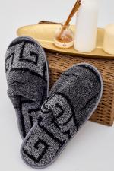 | 9054 | Тапки мужские Велсофт А Арт. 9054 | https://likadress.ru/catalog/obuv/~tapki_muzhskie_velsoft_a | 38-39 | 444.00 руб | Без скидки | 290.00 руб | Без скидки | 276.00 руб | Без скидки | 261.00 руб | Без скидки | 0 | 0.00 руб

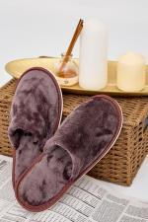 | 9046 | Тапки женские Велсофт К Арт. 9046 | https://likadress.ru/catalog/obuv/~tapki_zhenskie_velsoft_k | 36-37 | 444.00 руб | Без скидки | 290.00 руб | Без скидки | 276.00 руб | Без скидки | 261.00 руб | Без скидки | 0 | 0.00 руб

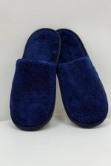 | 9001 | Тапки мужские Велсофт С Арт. 9001 | https://likadress.ru/catalog/obuv/~tapki_muzhskie_velsoft_s_ | 40-41 | 444.00 руб | Без скидки | 290.00 руб | Без скидки | 276.00 руб | Без скидки | 261.00 руб | Без скидки | 0 | 0.00 руб

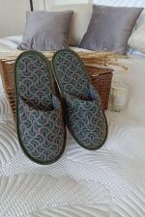 | 8188 | Тапки мужские Серафим Арт. 8188 | https://likadress.ru/catalog/obuv/~tapki_muzhskie_serafim | 42-43 | 398.00 руб | Без скидки | 260.00 руб | Без скидки | 247.00 руб | Без скидки | 234.00 руб | Без скидки | 0 | 0.00 руб

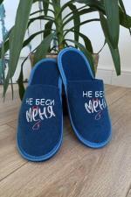 | 8134 | Тапки мужские с принтом Г Арт. 8134 | https://likadress.ru/catalog/obuv/~tapki_muzhskie_s_printom_g | 42-43 | 414.00 руб | Без скидки | 270.00 руб | Без скидки | 257.00 руб | Без скидки | 243.00 руб | Без скидки | 0 | 0.00 руб
 |  |  |  | 44-45 | 414.00 руб | Без скидки | 270.00 руб | Без скидки | 257.00 руб | Без скидки | 243.00 руб | Без скидки | 0 | 0.00 руб

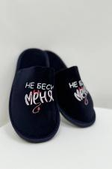 | 7922 | Тапки мужские с принтом Б Арт. 7922 | https://likadress.ru/catalog/obuv/~tapki_muzhskie_s_printom_b | 44-45 | 414.00 руб | Без скидки | 270.00 руб | Без скидки | 257.00 руб | Без скидки | 243.00 руб | Без скидки | 0 | 0.00 руб

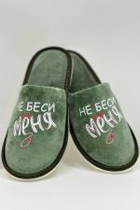 | 7877 | Тапки женские с принтом Х Арт. 7877 | https://likadress.ru/catalog/obuv/~tapki_zhenskie_s_printom_x | 36-37 | 398.00 руб | Без скидки | 260.00 руб | Без скидки | 247.00 руб | Без скидки | 234.00 руб | Без скидки | 0 | 0.00 руб
 |  |  |  | 38-39 | 398.00 руб | Без скидки | 260.00 руб | Без скидки | 247.00 руб | Без скидки | 234.00 руб | Без скидки | 0 | 0.00 руб
 |  |  |  | 40-41 | 398.00 руб | Без скидки | 260.00 руб | Без скидки | 247.00 руб | Без скидки | 234.00 руб | Без скидки | 0 | 0.00 руб

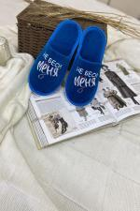 | 7826 | Тапки женские с принтом Г Арт. 7826 | https://likadress.ru/catalog/obuv/~tapki_zhenskie_s_printom_g | 36-37 | 398.00 руб | Без скидки | 260.00 руб | Без скидки | 247.00 руб | Без скидки | 234.00 руб | Без скидки | 0 | 0.00 руб
 |  |  |  | 38-39 | 398.00 руб | Без скидки | 260.00 руб | Без скидки | 247.00 руб | Без скидки | 234.00 руб | Без скидки | 0 | 0.00 руб
 |  |  |  | 40-41 | 398.00 руб | Без скидки | 260.00 руб | Без скидки | 247.00 руб | Без скидки | 234.00 руб | Без скидки | 0 | 0.00 руб

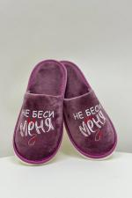 | 7824 | Тапки женские с принтом Б Арт. 7824 | https://likadress.ru/catalog/obuv/~tapki_zhenskie_s_printom_b | 38-39 | 398.00 руб | Без скидки | 260.00 руб | Без скидки | 247.00 руб | Без скидки | 234.00 руб | Без скидки | 0 | 0.00 руб
 |  |  |  | 40-41 | 398.00 руб | Без скидки | 260.00 руб | Без скидки | 247.00 руб | Без скидки | 234.00 руб | Без скидки | 0 | 0.00 руб

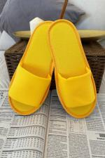 | 9455 | Тапки женские открытые Ж Арт. 9455 | https://likadress.ru/catalog/obuv/~tapki_zhenskie_otkrytye_zh | 36-37 | 323.00 руб | Без скидки | 211.00 руб | Без скидки | 201.00 руб | Без скидки | 190.00 руб | Без скидки | 0 | 0.00 руб
 |  |  |  | 38-39 | 323.00 руб | Без скидки | 211.00 руб | Без скидки | 201.00 руб | Без скидки | 190.00 руб | Без скидки | 0 | 0.00 руб
 |  |  |  | 40-41 | 323.00 руб | Без скидки | 211.00 руб | Без скидки | 201.00 руб | Без скидки | 190.00 руб | Без скидки | 0 | 0.00 руб

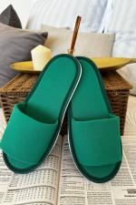 | 9454 | Тапки женские открытые З Арт. 9454 | https://likadress.ru/catalog/obuv/~tapki_zhenskie_otkrytye_z | 36-37 | 323.00 руб | Без скидки | 211.00 руб | Без скидки | 201.00 руб | Без скидки | 190.00 руб | Без скидки | 0 | 0.00 руб
 |  |  |  | 38-39 | 323.00 руб | Без скидки | 211.00 руб | Без скидки | 201.00 руб | Без скидки | 190.00 руб | Без скидки | 0 | 0.00 руб
 |  |  |  | 40-41 | 323.00 руб | Без скидки | 211.00 руб | Без скидки | 201.00 руб | Без скидки | 190.00 руб | Без скидки | 0 | 0.00 руб

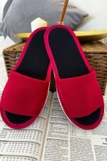 | 9453 | Тапки женские открытые К Арт. 9453 | https://likadress.ru/catalog/obuv/~tapki_zhenskie_otkrytye_k | 36-37 | 323.00 руб | Без скидки | 211.00 руб | Без скидки | 201.00 руб | Без скидки | 190.00 руб | Без скидки | 0 | 0.00 руб
 |  |  |  | 38-39 | 323.00 руб | Без скидки | 211.00 руб | Без скидки | 201.00 руб | Без скидки | 190.00 руб | Без скидки | 0 | 0.00 руб

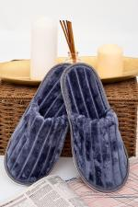 | 9120 | Тапки женские Шелли С Арт. 9120 | https://likadress.ru/catalog/obuv/~tapki_zhenskie_shelli_s | 36-37 | 444.00 руб | Без скидки | 290.00 руб | Без скидки | 276.00 руб | Без скидки | 261.00 руб | Без скидки | 0 | 0.00 руб
 |  |  |  | 38-39 | 444.00 руб | Без скидки | 290.00 руб | Без скидки | 276.00 руб | Без скидки | 261.00 руб | Без скидки | 0 | 0.00 руб

 | 8850 | Тапки мужские с принтом Х Арт. 8850 | https://likadress.ru/catalog/obuv/~tapki_muzhskie_s_printom_x | 42-43 | 414.00 руб | Без скидки | 270.00 руб | Без скидки | 257.00 руб | Без скидки | 243.00 руб | Без скидки | 0 | 0.00 руб

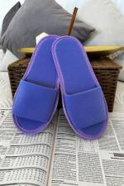 | 8732 | Тапки женские открытые Ф Арт. 8732 | https://likadress.ru/catalog/obuv/~tapki_zhenskie_otkrytye_f | 38-39 | 323.00 руб | Без скидки | 211.00 руб | Без скидки | 201.00 руб | Без скидки | 190.00 руб | Без скидки | 0 | 0.00 руб
 |  |  |  | 40-41 | 323.00 руб | Без скидки | 211.00 руб | Без скидки | 201.00 руб | Без скидки | 190.00 руб | Без скидки | 0 | 0.00 руб

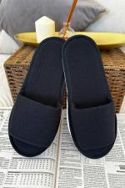 | 8675 | Тапки женские открытые Муслин Ч Арт. 8675 | https://likadress.ru/catalog/obuv/~tapki_zhenskie_otkrytye_muslin_ch | 38-39 | 323.00 руб | Без скидки | 211.00 руб | Без скидки | 201.00 руб | Без скидки | 190.00 руб | Без скидки | 0 | 0.00 руб

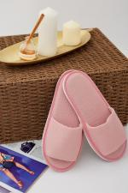 | 8616 | Тапки женские открытые Муслин Р Арт. 8616 | https://likadress.ru/catalog/obuv/~tapki_zhenskie_otkrytye_muslin_r | 40-41 | 323.00 руб | Без скидки | 211.00 руб | Без скидки | 201.00 руб | Без скидки | 190.00 руб | Без скидки | 0 | 0.00 руб

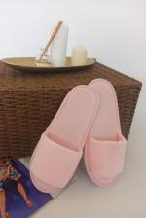 | 8324 | Тапки женские открытые Р Арт. 8324 | https://likadress.ru/catalog/obuv/~tapki_zhenskie_otkrytye_r | 36-37 | 323.00 руб | Без скидки | 211.00 руб | Без скидки | 201.00 руб | Без скидки | 190.00 руб | Без скидки | 0 | 0.00 руб
 |  |  |  | 38-39 | 323.00 руб | Без скидки | 211.00 руб | Без скидки | 201.00 руб | Без скидки | 190.00 руб | Без скидки | 0 | 0.00 руб
 |  |  |  | 40-41 | 323.00 руб | Без скидки | 211.00 руб | Без скидки | 201.00 руб | Без скидки | 190.00 руб | Без скидки | 0 | 0.00 руб

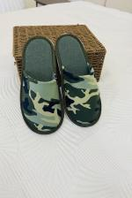 | 7887 | Тапки мужские Камуфляж Арт. 7887 | https://likadress.ru/catalog/obuv/~tapki_muzhskie_kamuflyazh | 42-43 | 383.00 руб | 306.00 руб | 250.00 руб | 200.00 руб | 238.00 руб | 190.00 руб | 225.00 руб | 180.00 руб | 0 | 0.00 руб
 |  |  |  | 44-45 | 383.00 руб | 306.00 руб | 250.00 руб | 200.00 руб | 238.00 руб | 190.00 руб | 225.00 руб | 180.00 руб | 0 | 0.00 руб

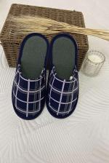 | 7882 | Тапки мужские Клетка Арт. 7882 | https://likadress.ru/catalog/obuv/~tapki_muzhskie_kletka | 40-41 | 383.00 руб | 306.00 руб | 250.00 руб | 200.00 руб | 238.00 руб | 190.00 руб | 225.00 руб | 180.00 руб | 0 | 0.00 руб
 |  |  |  | 42-43 | 383.00 руб | 306.00 руб | 250.00 руб | 200.00 руб | 238.00 руб | 190.00 руб | 225.00 руб | 180.00 руб | 0 | 0.00 руб
 |  |  |  | 44-45 | 383.00 руб | 306.00 руб | 250.00 руб | 200.00 руб | 238.00 руб | 190.00 руб | 225.00 руб | 180.00 руб | 0 | 0.00 руб

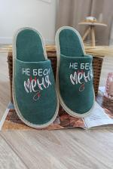 | 7823 | Тапки женские с принтом А Арт. 7823 | https://likadress.ru/catalog/obuv/~tapki_zhenskie_s_printom_a | 36-37 | 398.00 руб | Без скидки | 260.00 руб | Без скидки | 247.00 руб | Без скидки | 234.00 руб | Без скидки | 0 | 0.00 руб
 |  |  |  | 38-39 | 398.00 руб | Без скидки | 260.00 руб | Без скидки | 247.00 руб | Без скидки | 234.00 руб | Без скидки | 0 | 0.00 руб
 |  |  |  | 40-41 | 398.00 руб | Без скидки | 260.00 руб | Без скидки | 247.00 руб | Без скидки | 234.00 руб | Без скидки | 0 | 0.00 руб

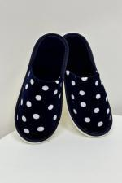 | 7808 | Тапки Женские Т Арт. 7808 | https://likadress.ru/catalog/obuv/~tapki_zhenskie_t | 38-39 | 383.00 руб | Без скидки | 250.00 руб | Без скидки | 238.00 руб | Без скидки | 225.00 руб | Без скидки | 0 | 0.00 руб
 |  |  |  | 40-41 | 383.00 руб | Без скидки | 250.00 руб | Без скидки | 238.00 руб | Без скидки | 225.00 руб | Без скидки | 0 | 0.00 руб

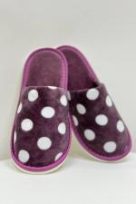 | 7807 | Тапки Женские Б Арт. 7807 | https://likadress.ru/catalog/obuv/~tapki_zhenskie_b | 38-39 | 383.00 руб | Без скидки | 250.00 руб | Без скидки | 238.00 руб | Без скидки | 225.00 руб | Без скидки | 0 | 0.00 руб
 |  |  |  | 40-41 | 383.00 руб | Без скидки | 250.00 руб | Без скидки | 238.00 руб | Без скидки | 225.00 руб | Без скидки | 0 | 0.00 руб

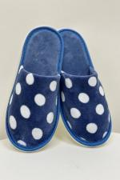 | 7806 | Тапки Женские А Арт. 7806 | https://likadress.ru/catalog/obuv/~tapki_zhenskie_a | 38-39 | 383.00 руб | Без скидки | 250.00 руб | Без скидки | 238.00 руб | Без скидки | 225.00 руб | Без скидки | 0 | 0.00 руб
 |  |  |  | 40-41 | 383.00 руб | Без скидки | 250.00 руб | Без скидки | 238.00 руб | Без скидки | 225.00 руб | Без скидки | 0 | 0.00 руб

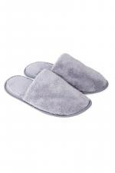 | 6536 | Тапки мужские Велсофт Арт. 6536 | https://likadress.ru/catalog/obuv/~tapki_muzhskie_velsoft | 40-41 | 444.00 руб | Без скидки | 290.00 руб | Без скидки | 276.00 руб | Без скидки | 261.00 руб | Без скидки | 0 | 0.00 руб

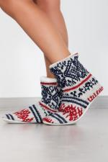 | 2778 | Угги Скандинавия Арт. 2778 | https://likadress.ru/catalog/obuv/~uggi_skandinaviya_2778 | 32-34 | 459.00 руб | Без скидки | 300.00 руб | Без скидки | 285.00 руб | Без скидки | 270.00 руб | Без скидки | 0 | 0.00 руб

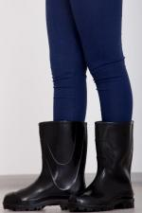 | 1207 | Сапоги резиновые детские Арт. 1207 | https://likadress.ru/catalog/obuv/~sapogi_rezinovye_detskie_1207 | 32 | 414.00 руб | 331.00 руб | 270.00 руб | 216.00 руб | 257.00 руб | 206.00 руб | 243.00 руб | 194.00 руб | 0 | 0.00 руб
 |  |  |  | 31 | 414.00 руб | 331.00 руб | 270.00 руб | 216.00 руб | 257.00 руб | 206.00 руб | 243.00 руб | 194.00 руб | 0 | 0.00 руб

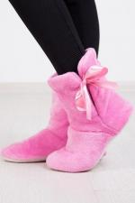 | 1477 | Угги Домашние Арт. 1477 | https://likadress.ru/catalog/obuv/~uggi_domashnie_1477 | 32-34 | 490.00 руб | Без скидки | 320.00 руб | Без скидки | 304.00 руб | Без скидки | 288.00 руб | Без скидки | 0 | 0.00 руб

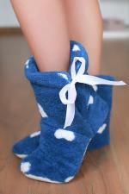 | 6209 | Угги Домашние С Арт. 6209 | https://likadress.ru/catalog/obuv/~uggi_domashnie_s | 32-34 | 551.00 руб | Без скидки | 360.00 руб | Без скидки | 342.00 руб | Без скидки | 324.00 руб | Без скидки | 0 | 0.00 руб

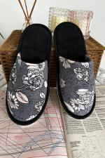 | 700 | Тапки Женские Арт. 700 | https://likadress.ru/catalog/obuv/~tapki_zhenskie_700 | 36-37 | 383.00 руб | Без скидки | 250.00 руб | Без скидки | 238.00 руб | Без скидки | 225.00 руб | Без скидки | 0 | 0.00 руб
 |  |  |  | 38-39 | 383.00 руб | Без скидки | 250.00 руб | Без скидки | 238.00 руб | Без скидки | 225.00 руб | Без скидки | 0 | 0.00 руб
 |  |  |  | 40-41 | 383.00 руб | Без скидки | 250.00 руб | Без скидки | 238.00 руб | Без скидки | 225.00 руб | Без скидки | 0 | 0.00 руб

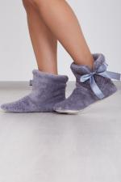 | 2589 | Угги Домашние Арт. 2589 | https://likadress.ru/catalog/obuv/~uggi_domashnie_2589 | 38-40 | 551.00 руб | Без скидки | 360.00 руб | Без скидки | 342.00 руб | Без скидки | 324.00 руб | Без скидки | 0 | 0.00 руб

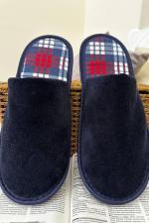 | 2620 | Тапки Мужские Арт. 2620 | https://likadress.ru/catalog/obuv/~tapki_muzhskie_2620 | 40-41 | 250.00 руб | Без скидки | 250.00 руб | Без скидки | 250.00 руб | Без скидки | 250.00 руб | Без скидки | 0 | 0.00 руб
 |  |  |  | 42-43 | 250.00 руб | Без скидки | 250.00 руб | Без скидки | 250.00 руб | Без скидки | 250.00 руб | Без скидки | 0 | 0.00 руб
 |  |  |  | 44-45 | 250.00 руб | Без скидки | 250.00 руб | Без скидки | 250.00 руб | Без скидки | 250.00 руб | Без скидки | 0 | 0.00 руб

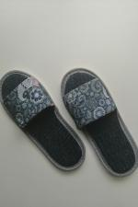 | 2805 | Тапки Открытые Арт. 2805 | https://likadress.ru/catalog/obuv/~tapochki_otkrytye_2805 | 36-37 | 230.00 руб | 161.00 руб | 150.00 руб | 105.00 руб | 143.00 руб | 100.00 руб | 135.00 руб | 95.00 руб | 0 | 0.00 руб

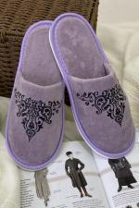 | 3343 | Тапки Узоры Арт. 3343 | https://likadress.ru/catalog/obuv/~tapki_uzory_3343 | 36-37 | 368.00 руб | Без скидки | 240.00 руб | Без скидки | 228.00 руб | Без скидки | 216.00 руб | Без скидки | 0 | 0.00 руб
 |  |  |  | 38-39 | 368.00 руб | Без скидки | 240.00 руб | Без скидки | 228.00 руб | Без скидки | 216.00 руб | Без скидки | 0 | 0.00 руб
 |  |  |  | 40-41 | 368.00 руб | Без скидки | 240.00 руб | Без скидки | 228.00 руб | Без скидки | 216.00 руб | Без скидки | 0 | 0.00 руб

 | 3727 | Тапки Велсофт Арт. 3727 | https://likadress.ru/catalog/obuv/~tapki_velsoft_3727 | 36-37 | 444.00 руб | Без скидки | 290.00 руб | Без скидки | 276.00 руб | Без скидки | 261.00 руб | Без скидки | 0 | 0.00 руб
 |  |  |  | 40-41 | 444.00 руб | Без скидки | 290.00 руб | Без скидки | 276.00 руб | Без скидки | 261.00 руб | Без скидки | 0 | 0.00 руб
 |  |  |  | 38-39 | 444.00 руб | Без скидки | 290.00 руб | Без скидки | 276.00 руб | Без скидки | 261.00 руб | Без скидки | 0 | 0.00 руб

